PLAYA
Fecha y Hora
TPR Sur | VACIAS | BCYL | CARGADAS | BCYL | TOTAL | BCYL | Formación | C.Vagones | OBSERVACIONES | 2026-03-12 06:34:01
V. Bal. | 20 |  |  |  | 20 | 0 |  | 25
1 | 11 |  |  |  | 11 | 0 |  | 30
2 |  |  |  |  | 0 | 0 |  | 30 |  | PF VACIAS | 73
3 |  |  |  |  | 0 | 0 |  | 23 |  | PF CARGADAS | 47
4 |  |  |  |  | 0 | 0 |  | 26 |  | TOTAL | 120
5 | 17 |  |  |  | 17 | 0 |  | 25
6 |  |  | 17 |  | 17 | 0 |  | 25
7 |  |  | 30 |  | 30 | 0 | STELLANTIS | 32
8 | 25 |  |  |  | 25 | 0 |  | 30
TOTAL | 73 | 0 | 47 | 0 | 120
VIAS AZUCAR
110 |  |  |  |  | 0 | 0 |  | 30
111 |  |  |  |  | 0 | 0
114 |  |  |  |  | 0 | 0
TOTAL | 0 | 0 | 0 |  | 0

KPI
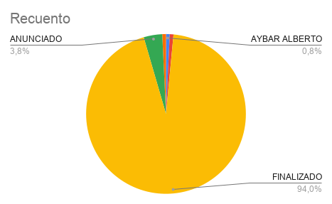
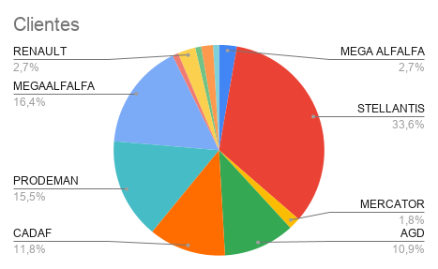
OperaTivo | TiempoOp | Tiempo de Espera | Tiempo total en planta | Productividad por hs | Tiempo de inactividad | TON. ACUMULADO EN VÍAS | MGT
9280/0176 | 0:00:00 | 1:40:00 | 1:40:00 | #DIV/0! | 0:00:00 | 423 | 0.000423
 | 0:00:00 | 0:00:00 | 0:00:00 | #DIV/0! | 0:00:00
 | 0:00:00 | 0:00:00 | 0:00:00 | #DIV/0! | 0:00:00
 | 0:00:00 | 0:00:00 | 0:00:00 | #DIV/0! | 0:00:00
 | 0:00:00 | 0:00:00 | 0:00:00 | #DIV/0! | 0:00:00
 | 0:00:00 | 0:00:00 | 0:00:00 | #VALUE! | 0:00:00
 | 0:00:00 | 0:00:00 | 0:00:00 | 0.000 | 0:00:00
 | 0:00:00 | 0:00:00 | 0:00:00 | #DIV/0! | 0:00:00
 | 0:00:00 | 0:00:00 | 0:00:00 | #DIV/0! | 0:00:00
 | 0:00:00 | 0:00:00 | 0:00:00 | #DIV/0! | 0:00:00
 | 0:00:00 | 0:00:00 | 0:00:00 | #DIV/0! | 0:00:00
 | 0:00:00 | 0:00:00 | 0:00:00 | #DIV/0! | 0:00:00
 | 0:00:00 | 0:00:00 | 0:00:00 | #DIV/0! | 0:00:00
 | 0:00:00 | 0:00:00 | 0:00:00 | #DIV/0! | 0:00:00
 | 0:00:00 | 0:00:00 | 0:00:00 | #DIV/0! | 0:00:00
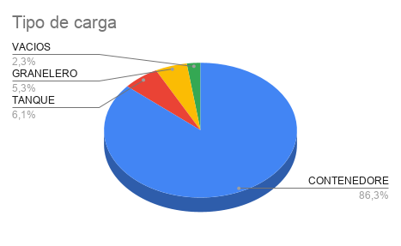
UP
 | 0:00:00 | 0:00:00 | 0:00:00 | #DIV/0! | 0:00:00
 | 0:00:00 | 0:00:00 | 0:00:00 | #DIV/0! | 0:00:00
 | 0:00:00 | 0:00:00 | 0:00:00 | #DIV/0! | 0:00:00
 | 0:00:00 | 0:00:00 | 0:00:00 | #DIV/0! | 0:00:00
 | 0:00:00 | 0:00:00 | 0:00:00 | #DIV/0! | 0:00:00
 | 0:00:00 | 0:00:00 | 0:00:00 | #DIV/0! | 0:00:00
 | 0:00:00 | 0:00:00 | 0:00:00 | #DIV/0! | 0:00:00
 | 0:00:00 | 0:00:00 | 0:00:00 | #DIV/0! | 0:00:00
 | 0:00:00 | 0:00:00 | 0:00:00 | #DIV/0! | 0:00:00
 | 0:00:00 | 0:00:00 | 0:00:00 | #DIV/0! | 0:00:00
 | 0:00:00 | 0:00:00 | 0:00:00 | #DIV/0! | 0:00:00
 | 0:00:00 | 0:00:00 | 0:00:00 | #DIV/0! | 0:00:00
 | 0:00:00 | 0:00:00 | 0:00:00 | #DIV/0! | 0:00:00
 | 0:00:00 | 0:00:00 | 0:00:00 | #DIV/0! | 0:00:00
#REF! | #REF! | #REF! | #REF! | #REF! | #REF!
 | 0:00:00 | 0:00:00 | 0:00:00 | #DIV/0! | 0:00:00
 | 0:00:00 | 0:00:00 | 0:00:00 | #DIV/0! | 0:00:00
#REF! | 0:00:00 | 0:00:00 | 0:00:00 | #DIV/0! | 0:00:00
#REF! | #REF! | #REF! | #REF! | #REF! | #REF!
#REF! | #REF! | #REF! | #REF! | #REF! | #REF!
#REF! | #REF! | #REF! | #REF! | #REF! | #REF!
 | 0:00:00 | 0:00:00 | 0:00:00 | #DIV/0! | 0:00:00
 | 0:00:00 | #REF! | #REF! | #DIV/0! | #REF!
#REF! | #REF! | #REF! | #REF! | #REF! | #REF!
#REF! | #REF! | #REF! | #REF! | #REF! | #REF!
 | 0:00:00 | 0:00:00 | 0:00:00 | #REF! | 0:00:00
 | 0:00:00 | 0:00:00 | 0:00:00 | #REF! | 0:00:00
 | 0:00:00 | 0:00:00 | 0:00:00 | #DIV/0! | 0:00:00
#REF! | 0:00:00 | #REF! | #REF! | #DIV/0! | #REF!
 | 0:00:00 | #REF! | #REF! | #REF! | #REF!
 | 0:00:00 | 0:00:00 | 0:00:00 | #REF! | 0:00:00
 | 0:00:00 | 0:00:00 | 0:00:00 | #DIV/0! | 0:00:00
 | 0:00:00 | 0:00:00 | 0:00:00 | #DIV/0! | 0:00:00
#REF! | #REF! | #REF! | #REF! | #REF! | #REF!
#REF! | #REF! | #REF! | #REF! | #REF! | #REF!
 | 0:00:00 | 0:00:00 | 0:00:00 | #DIV/0! | 0:00:00
 | 0:00:00 | #REF! | #REF! | #DIV/0! | #REF!
 | 0:00:00 | 0:00:00 | 0:00:00 | #DIV/0! | 0:00:00
#REF! | #REF! | #REF! | #REF! | #REF! | #REF!
 | 0:00:00 | 0:00:00 | 0:00:00 | #REF! | 0:00:00
 | 0:00:00 | 0:00:00 | 0:00:00 | #REF! | 0:00:00
 | 0:00:00 | 0:00:00 | 0:00:00 | #DIV/0! | 0:00:00
 | 0:00:00 | 0:00:00 | 0:00:00 | #DIV/0! | 0:00:00
 | #REF! | #REF! | #REF! | #DIV/0! | #REF!
#REF! | #REF! | #REF! | #REF! | #REF! | #REF!
 | 0:00:00 | 0:00:00 | 0:00:00 | #REF! | 0:00:00
 | 0:00:00 | 0:00:00 | 0:00:00 | #DIV/0! | 0:00:00
 | 0:00:00 | 0:00:00 | 0:00:00 | #DIV/0! | 0:00:00
 | 0:00:00 | 0:00:00 | 0:00:00 | #DIV/0! | 0:00:00
 | 0:00:00 | 0:00:00 | 0:00:00 | #DIV/0! | 0:00:00
 | 0:00:00 | 0:00:00 | 0:00:00 | #REF! | 0:00:00
 | 0:00:00 | 0:00:00 | 0:00:00 | #REF! | 0:00:00
 | 0:00:00 | 0:00:00 | 0:00:00 | #DIV/0! | 0:00:00
 | 0:00:00 | 0:00:00 | 0:00:00 | #DIV/0! | 0:00:00
 | 0:00:00 | 0:00:00 | 0:00:00 | #DIV/0! | 0:00:00
 | 0:00:00 | 0:00:00 | 0:00:00 | #DIV/0! | 0:00:00
 | 0:00:00 | 0:00:00 | 0:00:00 | #DIV/0! | 0:00:00
 | 0:00:00 | 0:00:00 | 0:00:00 | #DIV/0! | 0:00:00
 | 0:00:00 | 0:00:00 | 0:00:00 | #DIV/0! | 0:00:00
 | 0:00:00 | #REF! | #REF! | #DIV/0! | #REF!
 | 0:00:00 | 0:00:00 | 0:00:00 | #DIV/0! | 0:00:00
 | 0:00:00 | 0:00:00 | 0:00:00 | #DIV/0! | 0:00:00
 | 0:00:00 | 0:00:00 | 0:00:00 | #DIV/0! | 0:00:00
 | 0:00:00 | 0:00:00 | 0:00:00 | #DIV/0! | 0:00:00

